关系图
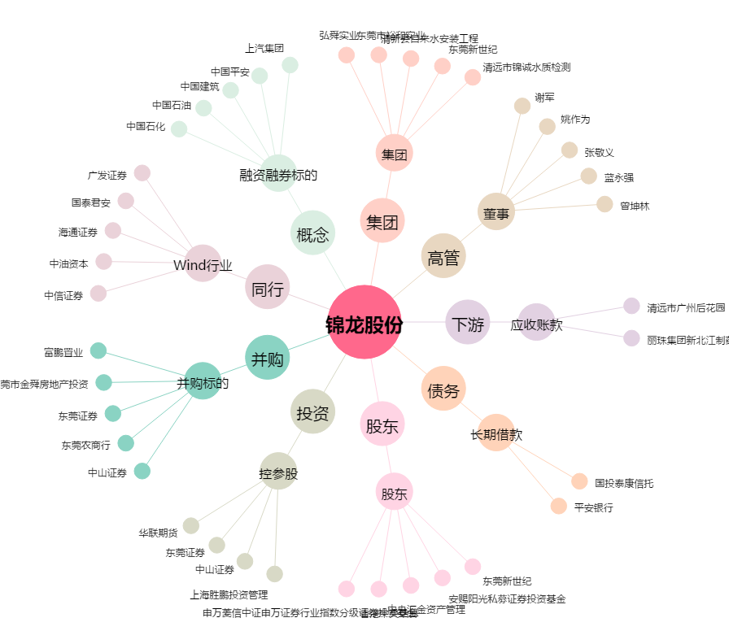
锦龙股份[000712.SZ] - 关系概览图

